2022_03_data
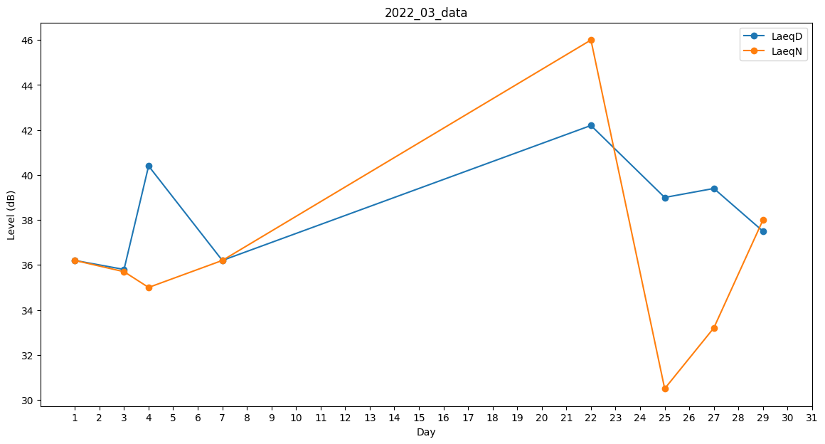
Day | LaeqD | LaeqN
1 | 36.2 | 36.2
2 | 32.4 | 0
3 | 35.8 | 35.7
4 | 40.4 | 35
5 | 39.3 | 0
6 | 35.8 | 0
7 | 36.2 | 36.2
8 | 0 | 0
9 | 37.7 | 0
10 | 0 | 0
11 | 0 | 0
12 | 0 | 0
13 | 0 | 0
14 | 0 | 0
15 | 0 | 0
16 | 33.2 | 0
17 | 0 | 0
18 | 0 | 0
19 | 0 | 0
20 | 0 | 0
21 | 32.7 | 0
22 | 42.2 | 46
23 | 32.4 | 0
24 | 34.5 | 0
25 | 39 | 30.5
26 | 40.1 | 0
27 | 39.4 | 33.2
28 | 33.2 | 0
29 | 37.5 | 38
30 | 40.8 | 0
31 | 0 | 0

